Sheet1
D:\OneDrive\◆駒寄◆\★会計★\④祭礼会計\2026-令和８年度
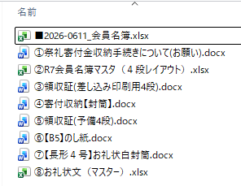
 | ■2026-0611_会員名簿.xlsx
 | ①祭礼寄付金収納手続きについて(お願い).docx
 | ②R8会員名簿マスタ（４段レイアウト）.xlsx
 | ③領収証(差し込み印刷用4段).docx
 | ④寄付収納【封筒】.docx
 | ⑤領収証(予備4段).docx
 | ⑥【B5】のし紙.docx
 | ⑦【長形４号】お礼状白封筒.docx
 | ⑧お礼状文（マスター）.xlsx

